2. Dashboard
 | DASHBOARD

Faturamento | Recorrência de Faturamento | Custo | Nº Pessoas empregadas diretamente | CAC | Clientes | Nº de pessoas impactadas
 | R$ 0.00 | R$ 0.00 | 0.00% | R$ 0.00 | R$ 0.00

STARTUP

NEGÓCIO SOCIAL
Pilares | Resultado
Mercado (problema) | 4.2
Solução/Produto | 4.3333333333
Modelo de Negócio | 4.75
Tração | 2.8
Time | 3.6
Recursos | 2.25

RADAR DA INOVAÇÃO
Pilares | Resultado
Cultura da inovação | 0
Produtividade e Redução de Custos | 5
Experiência do Cliente | 0
Novos Mercados | 0
Oferta | 0
Mercado | 0
Processos | 0
Faturamento com inovações | 0
Tecnologia | 0
Rede | 0
Capital | 0
Oportunidades | 0
Presença | 0

7. Business Canvas
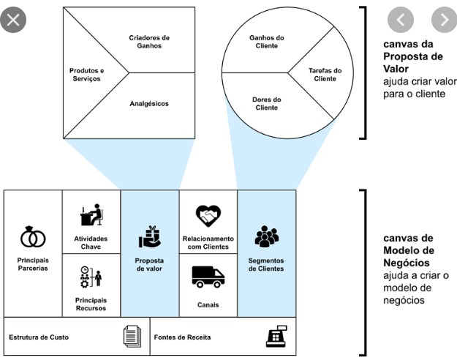 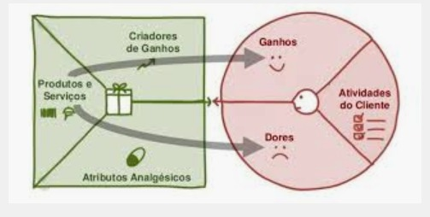
CANVAS orientações para preenchimento abaixo

PROPÓSITO

PROBLEMA | SOLUÇÃO | PROPOSTA DE VALOR |  | PONTOS FORTES | SEGMENTO DE CLIENTES

 | MÉTRICAS |  |  | CANAIS

ESTRUTURA DE CUSTOS |  |  | FONTES DE RECEITA

IMPACTO

ORIENTAÇÕES PARA PREENCHIMENTO

